Offerte
 | Bestellung |  |  |  |  |  | Deckstreifen

 | Offerte
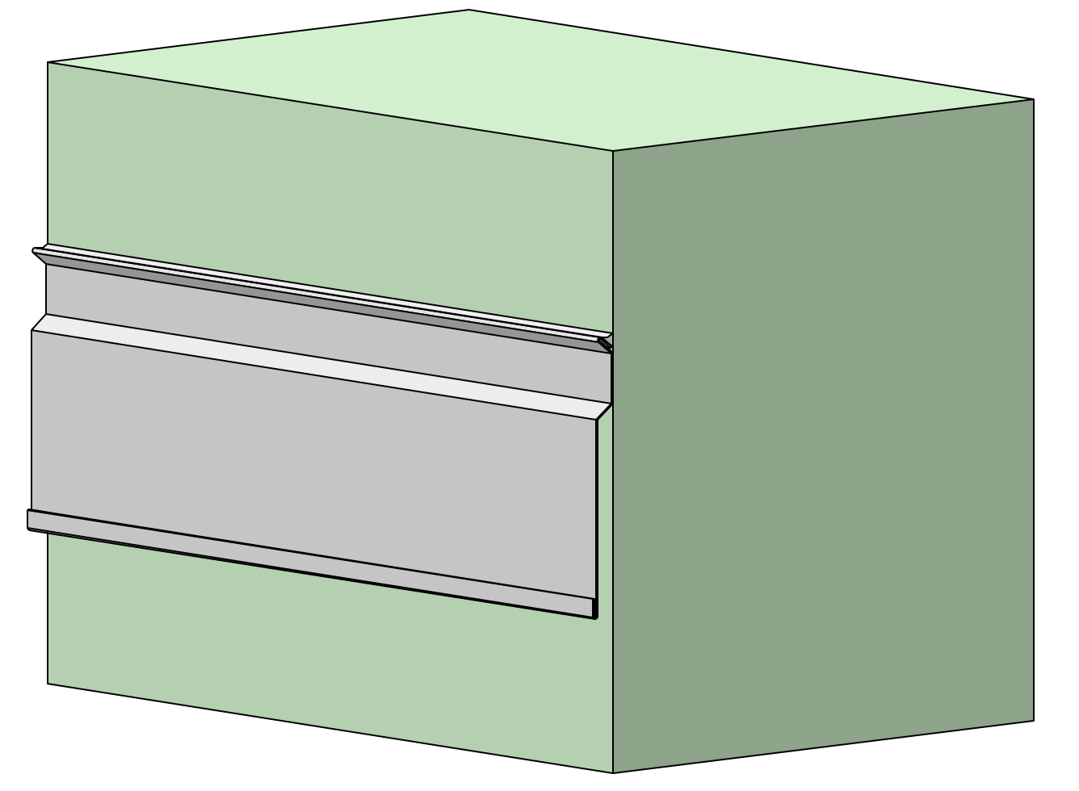
Firma:

Sachbearbeiter:

Kommission:

Datum: |  | 2024-03-22

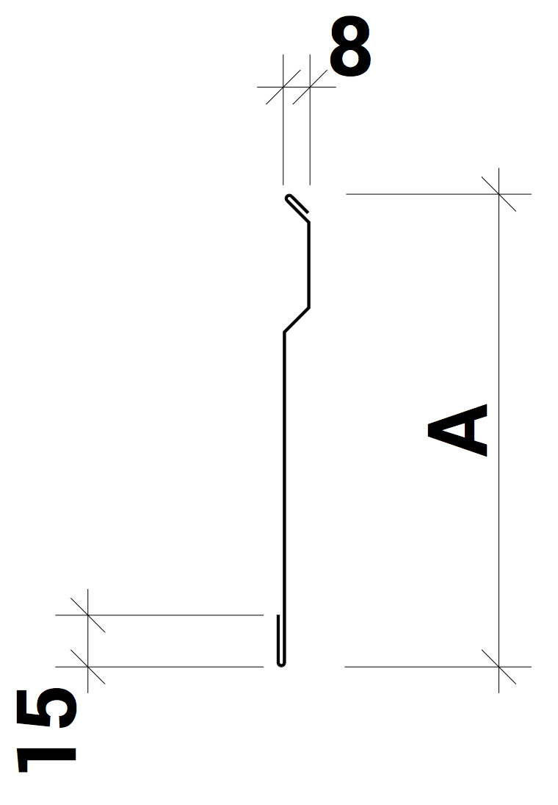

 |  |  |  | Dimensionen:

 |  |  |  | A:

 |  |  |  |  | min 100/max 500

Material: |  | RAL - Farbe: | Materialstärke: |  |  | Länge (mm): |  | Menge:

Chromnickelstahl |  |  | 0.50

Zubehör, Bemerkungen, Skizzen

